КП
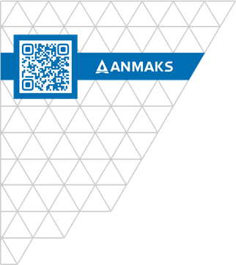
 |  |  |  | ООО «Торговый дом «АНМАКС» |  |  |  | Tел. / факс: +7 (495) 787-24-05
 |  |  |  | г. Москва, Зеленоград, |  |  |  | email: info@anmaks.ru
 |  |  |  | проезд № 4807, д. 1, стр. 1 |  |  |  | www.anmaks.ru

 |  |  | КОММЕРЧЕСКОЕ ПРЕДЛОЖЕНИЕ
 |  |  | № 2078 от 27.11.2024

 |  |  | Заказчик |  |  | ООО «Инжиниринг групп»
 |  |  | Контактное лицо |  |  | Отдел снабжения
 |  |  | Телефон |  |  | 7 (985) 337-83-12, 7 (916) 309-60-04
 |  |  | e-mail |  |  | zakupki.ing@gmail.com
 |  |  | Номер извещения на ЭТП |  |  | 0148200005424001414

Здравствуйте!
Предлагаем рассмотреть приобретение следующих товаров, для закупки №0148200005424001414 Выполнение работ по благоустройству улицы Центральной в г. Дубна Московской области(тротуары и дороги), победителем которой вы являетесь:

№ п/п | Наименование |  |  |  | Единица измерения |  | Кол-во | Цена | Сумма
1 | Лоток водоотводный ЛВ–20.26.31-Б-3-К23 бетонный под решётку С класса |  |  |  | шт |  | 211 | 3 500,00 | 738 500,00
2 | Решетка водоприемная РВ-20.25.50 щелевая чугунная ВЧ, кл.C |  |  |  | шт |  | 422 | 2 350,00 | 991 700,00
3 | Герметик–клей (600мл) |  |  |  | л |  | 12 | 900,00 | 10 800,00
 |  |  |  |  |  | Итого: |  |  | 1 741 000,00
 |  |  |  |  |  | В т.ч. НДС (20%): |  |  | 348 200,00
Цены указаны в рублях с учетом НДС.


 | Условия оплаты: | по согласованию сторон
 | Срок изготовления: | в наличии
 | Условия отгрузки: | доставка до объекта Заказчика г.Дубна Московской обл

Генеральный директор ООО "ТД "АНМАКС" |  |  |  |  |  |  |  | С.И. Зелизко

Исполнитель:
Артем Гуц
+7 (495) 489-25-25 (доб. 103)
+7 (916)259-42-00
a.guts@anmaks.ru
www.anmaks.ru

